Results
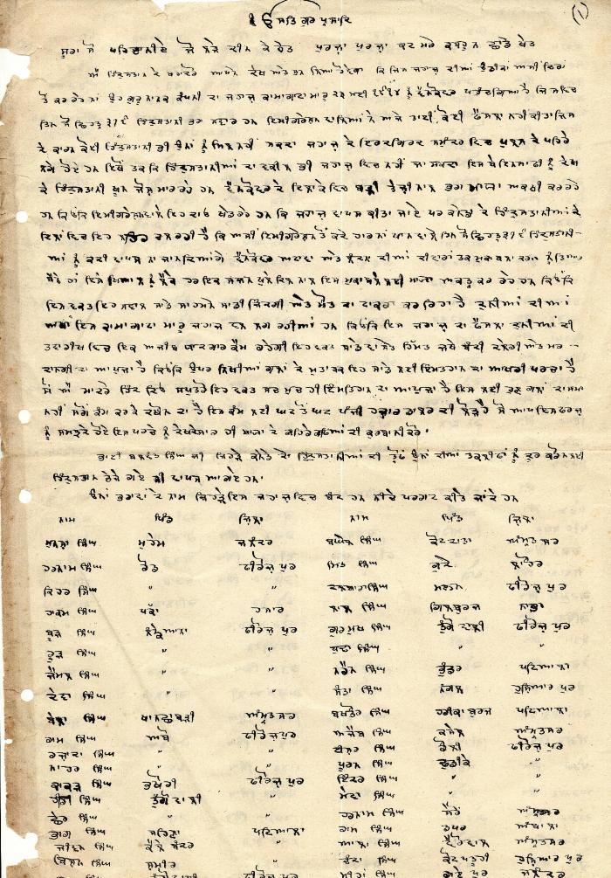
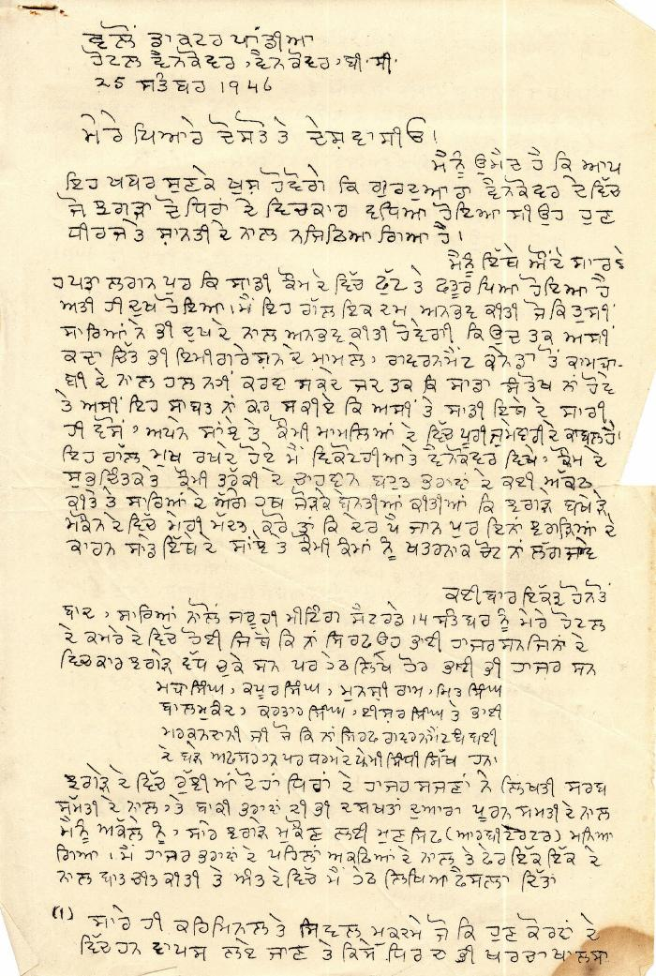
Image | Object | Description | Date
 | [Komagata Maru passenger list] (2021_07_1885) | This passenger list, including names, villages, and districts of Komagata Maru passengers, was compiled by Arjan Singh Chand.,ਮੁਸਾਫਰਾਂ ਦੀ ਇਹ ਸੂਚੀ, ਅਰਜਨ ਸਿੰਘ ਚੰਦ ਵਲੋਂ ਸੰਕਲਿਤ ਕੀਤੀ ਗਈ ਸੀ, ਇਸ ਵਿੱਚ ਕਾਮਾਗਾਟਾ ਮਾਰੂ ਦੇ ਮੁਸਾਫਰਾਂ ਦੇ ਨਾਮ, ਉਨਾਂ ਦੇ ਪਿੰਡ, ਅਤੇ ਜ਼ਿਲਿਆਂ ਦੇ ਨਾਂ ਦਸੇ ਗਏ ਹਨ।;ਮੁਸਾਫਰਾਂ ਦੀ ਇਹ ਸੂਚੀ, ਅਰਜਨ ਸਿੰਘ ਚੰਦ ਵਲੋਂ ਸੰਕਲਿਤ ਕੀਤੀ ਗਈ ਸੀ, ਇਸ ਵਿੱਚ ਕਾਮਾਗਾਟਾ ਮਾਰੂ ਦੇ ਮੁਸਾਫਰਾਂ ਦੇ ਨਾਮ, ਉਨਾਂ ਦੇ ਪਿੰਡ, ਅਤੇ ਜ਼ਿਲਿਆਂ ਦੇ ਨਾਂ ਦਸੇ ਗਏ ਹਨ।
 | [Letter by D. P. Pandia regarding dispute within Khalsa Diwan Society, Vancouver] (2021_07_1888) | This letter details Dr. Pandia's arbitration of charges of embezzlement in the Khalsa Diwan Society, Vancouver. Pandia assigned committee members to run the society, and encouraged society members to settle problems internally rather than in the courts.,ਇਸ ਪੱਤਰ ਵਿੱਚ ਖਾਲਸਾ ਦੀਵਾਨ ਸੁਸਾਇਟੀ, ਵੈਨਕੂਵਰ ਵਿੱਚ ਘਪਲੇ ਦੇ ਦੋਸ਼ਾਂ ਨੂੰ ਨਿਬਟਾਉਣ ਲਈ ਡਾ: ਪਾਂਡੀਆ ਵਲੋਂ ਕੀਤੀ ਗਈ ਵਿਚੋਲਗੀ ਬਾਰੇ ਦਸਿਆ ਗਿਆ ਹੈ। ਪਾਂਡੀਆ ਨੇ ਸੁਸਾਇਟੀ ਦਾ ਕੰਮ ਕਾਰ ਚਲਾਉਣ ਲਈ ਕਮੇਟੀ ਦੇ ਮੈਂਬਰਾਂ ਨੂੰ ਕੰਮ ਸੌਂਪਿਆ, ਅਤੇ ਸੁਸਾਇਟੀ ਦੇ ਮੈਂਬਰਾਂ ਨੂੰ ਸਮਸਿਆਵਾਂ, ਕੋਰਟਾਂ ਨਾਲੋਂ ਆਪਸ ਵਿੱਚ ਹੱਲ ਕਰਨ ਲਈ ਪ੍ਰੇਰਿਤ ਕੀਤਾ।;ਇਸ ਪੱਤਰ ਵਿੱਚ ਖਾਲਸਾ ਦੀਵਾਨ ਸੁਸਾਇਟੀ, ਵੈਨਕੂਵਰ ਵਿੱਚ ਘਪਲੇ ਦੇ ਦੋਸ਼ਾਂ ਨੂੰ ਨਿਬਟਾਉਣ ਲਈ ਡਾ: ਪਾਂਡੀਆ ਵਲੋਂ ਕੀਤੀ ਗਈ ਵਿਚੋਲਗੀ ਬਾਰੇ ਦਸਿਆ ਗਿਆ ਹੈ। ਪਾਂਡੀਆ ਨੇ ਸੁਸਾਇਟੀ ਦਾ ਕੰਮ ਕਾਰ ਚਲਾਉਣ ਲਈ ਕਮੇਟੀ ਦੇ ਮੈਂਬਰਾਂ ਨੂੰ ਕੰਮ ਸੌਂਪਿਆ, ਅਤੇ ਸੁਸਾਇਟੀ ਦੇ ਮੈਂਬਰਾਂ ਨੂੰ ਸਮਸਿਆਵਾਂ, ਕੋਰਟਾਂ ਨਾਲੋਂ ਆਪਸ ਵਿੱਚ ਹੱਲ ਕਰਨ ਲਈ ਪ੍ਰੇਰਿਤ ਕੀਤਾ।
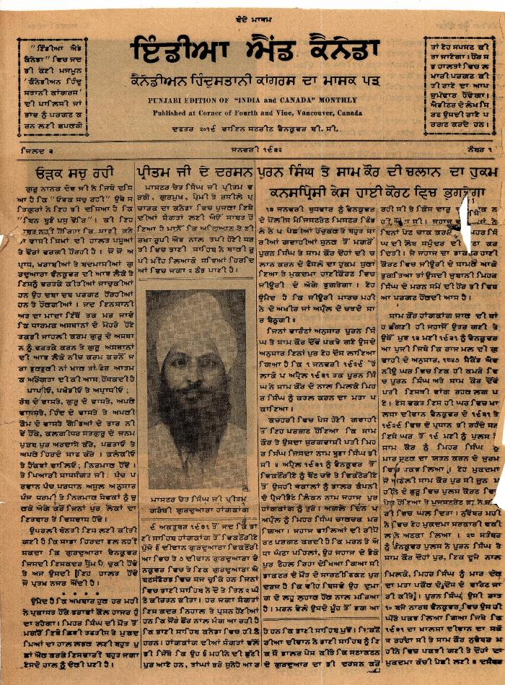
 | Punjabi edition of India and Canada monthly (2021_07_1907) | Taken from a scrapbook created by Arjan Singh Chand.,ਅਰਜਨ ਸਿੰਘ ਚੰਦ ਵਲੋਂ ਤਿਆਰ ਕੀਤੀ ਗਈ ਐਲਬਮ ਵਿੱਚੋਂ ਲਿਆ ਗਿਆ।;ਅਰਜਨ ਸਿੰਘ ਚੰਦ ਵਲੋਂ ਤਿਆਰ ਕੀਤੀ ਗਈ ਐਲਬਮ ਵਿੱਚੋਂ ਲਿਆ ਗਿਆ।
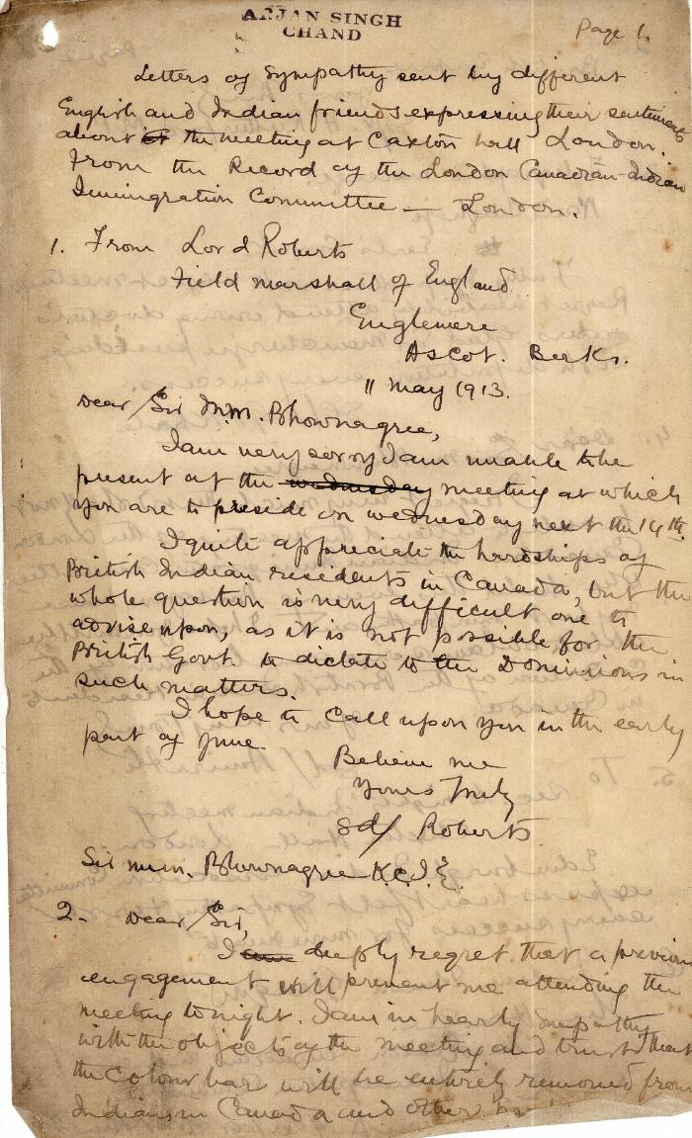
 | Letters of sympathy sent by different English and Indian friends expressing their sentiments about the meeting at Caxton Hall, London, from the record of the London Canadian-Indian Immigration Committee, London (2021_07_1925) | This is a handwritten copy of item ASC_0072-0001-ASC_0072-0011.
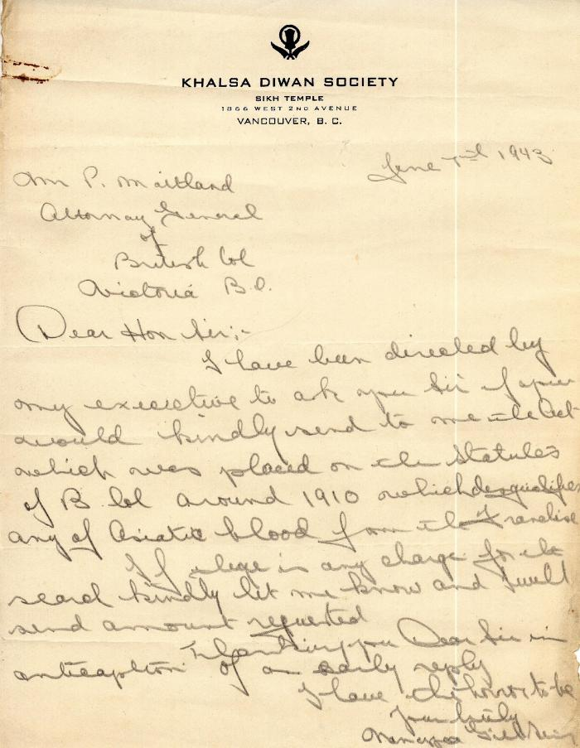
 | [Right to vote correspondence] (2021_07_1943)
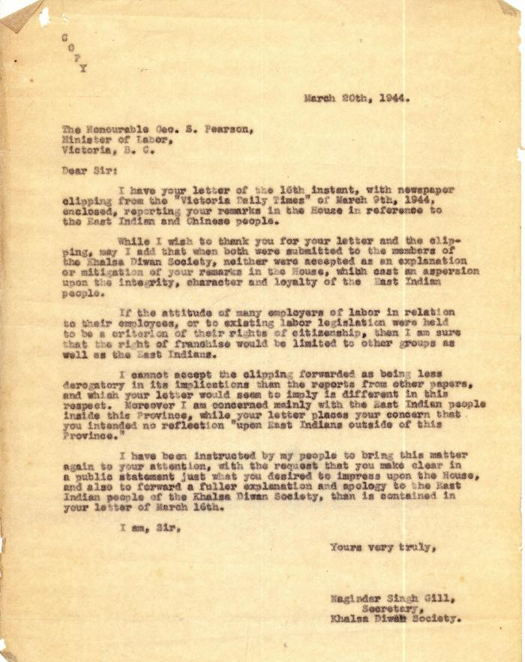
 | [Right to vote correspondence] (2021_07_1964)
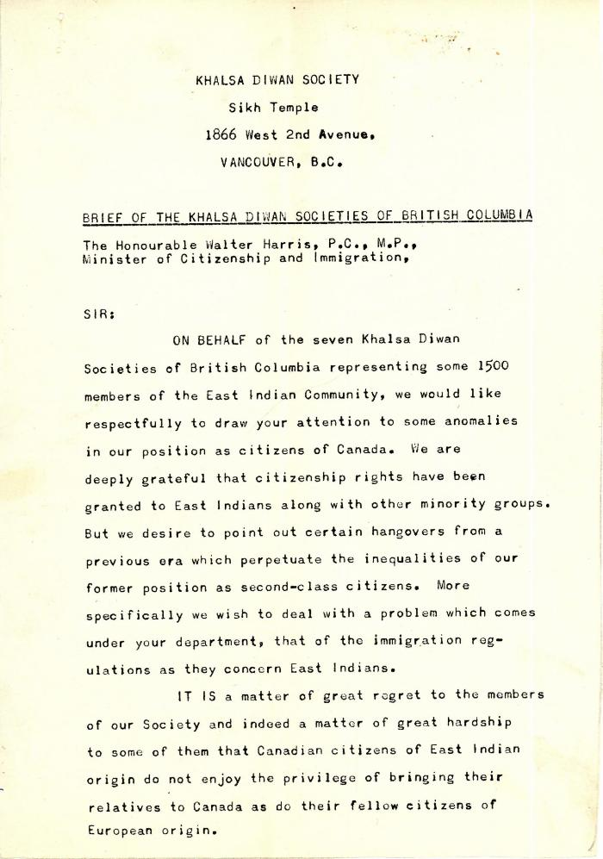
 | Brief of the Khalsa Diwan Societies of British Columbia [addressed to The Honourable Walter Harris, P.C., M.P., Minister of Citizenship and Immigration] (2021_07_1973)
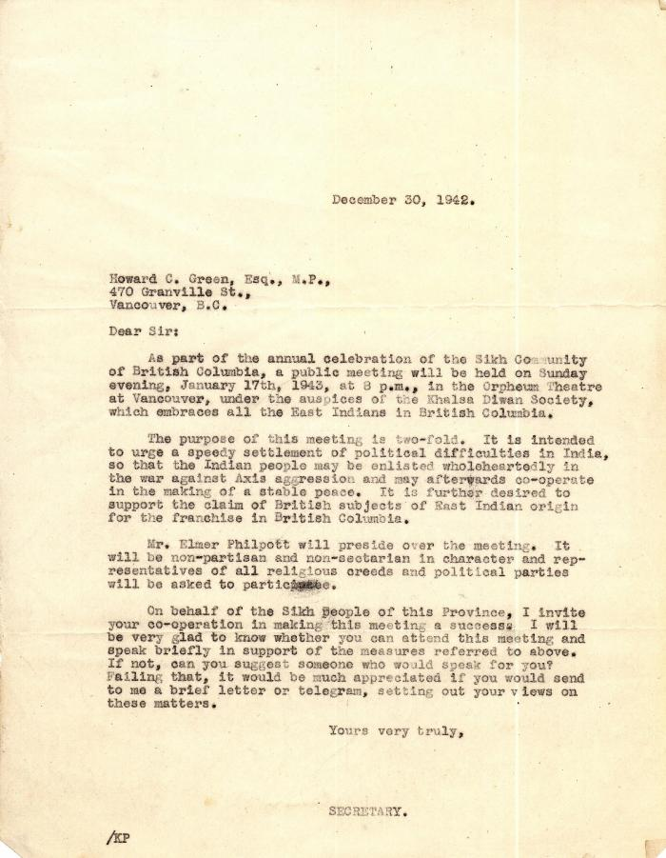
 | [Right to vote and Indian independence correspondence] (2021_07_1979)
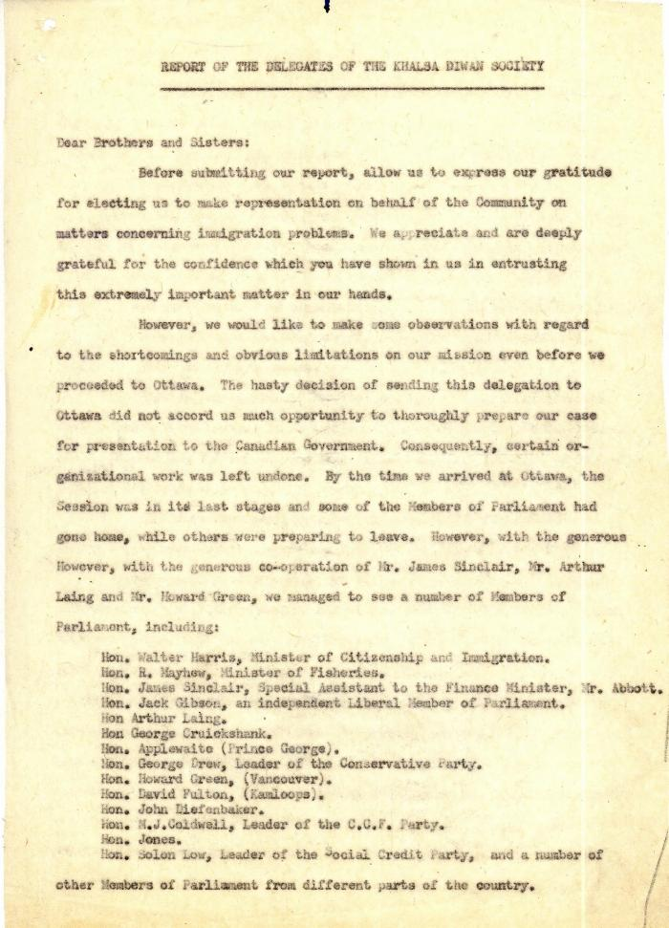
 | Report of the delegates of the Khalsa Diwan Society (2021_07_1987)
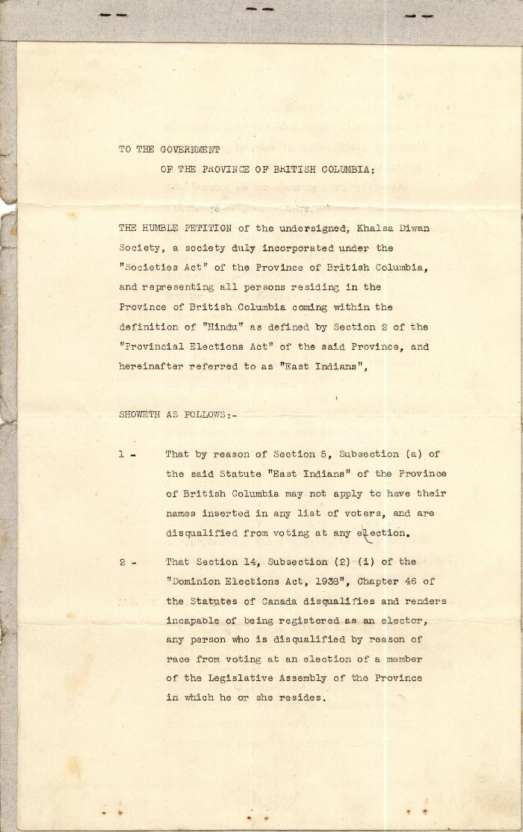
 | [Petition of the Khalsa Diwan Society of B.C. for Voting Franchise] (2021_07_1996) | Petition submitted by Bird & Bird Barristers
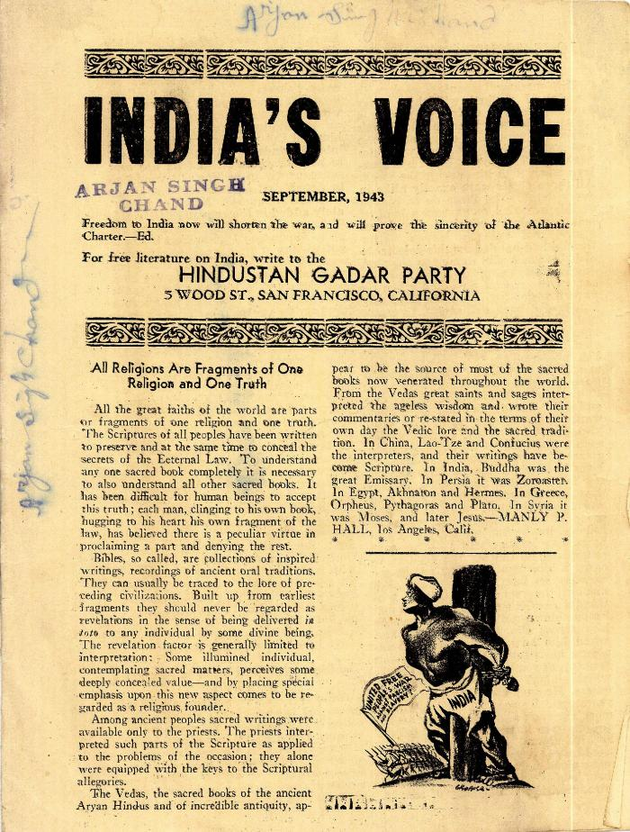
 | India's Voice (2021_07_2005)
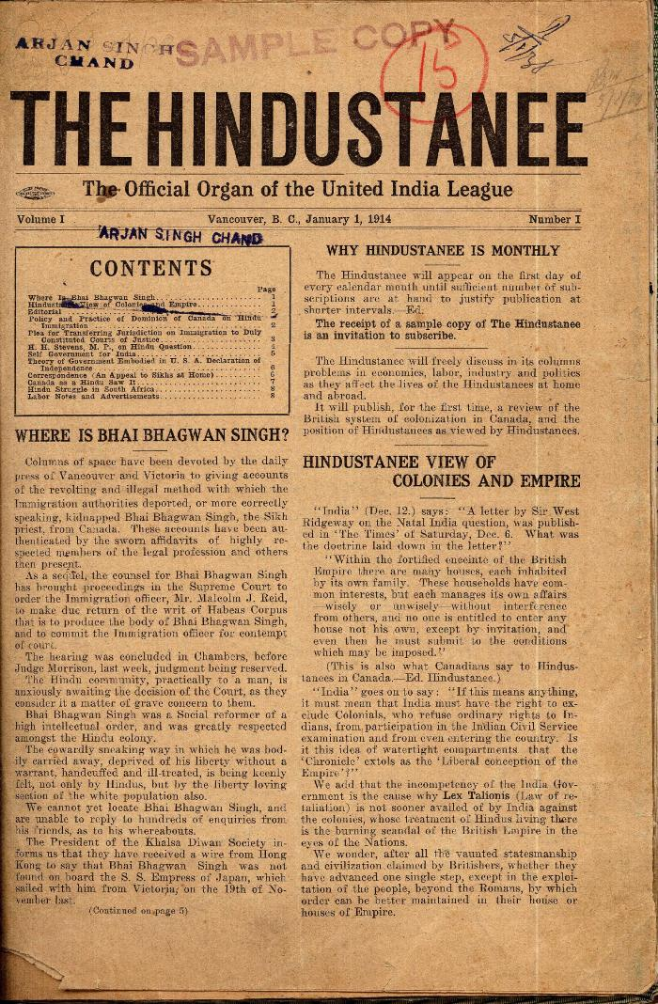
 | The Hindustanee. Vol. 1, no. I (2021_07_2014) | Taken from a scrapbook created by Arjan Singh Chand.
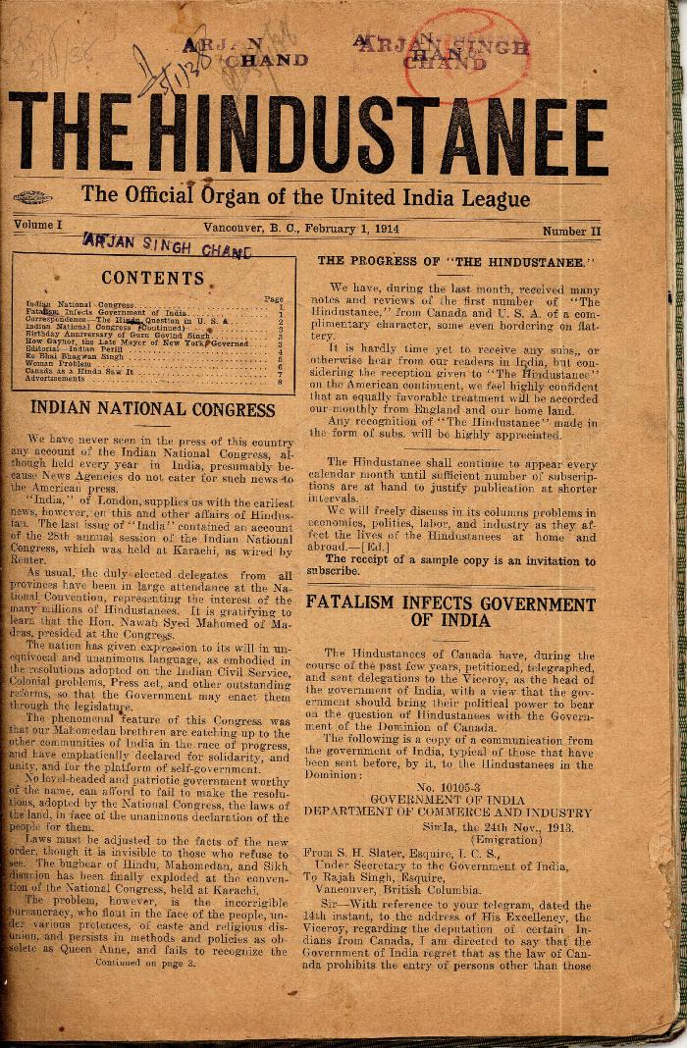
 | The Hindustanee. Vol. 1, no. II (2021_07_2023) | Taken from a scrapbook created by Arjan Singh Chand.
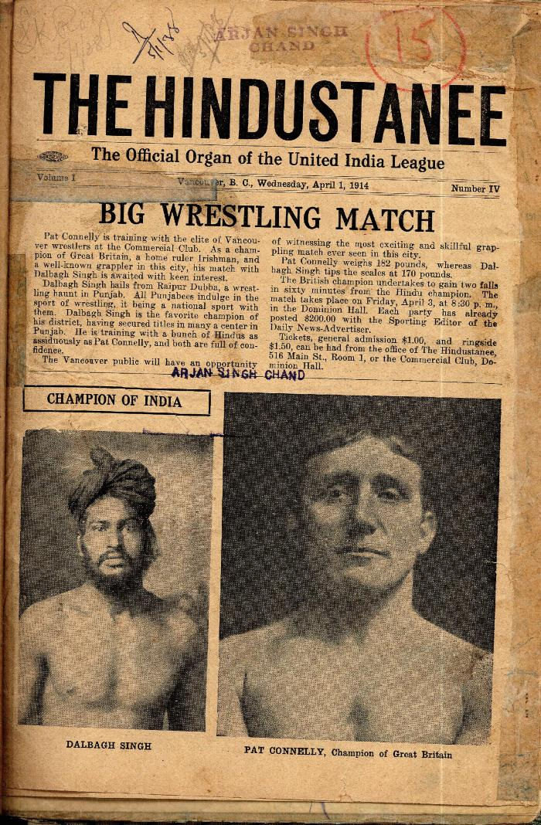
 | The Hindustanee. Vol. 1, no. IV (2021_07_2034) | Taken from a scrapbook created by Arjan Singh Chand.
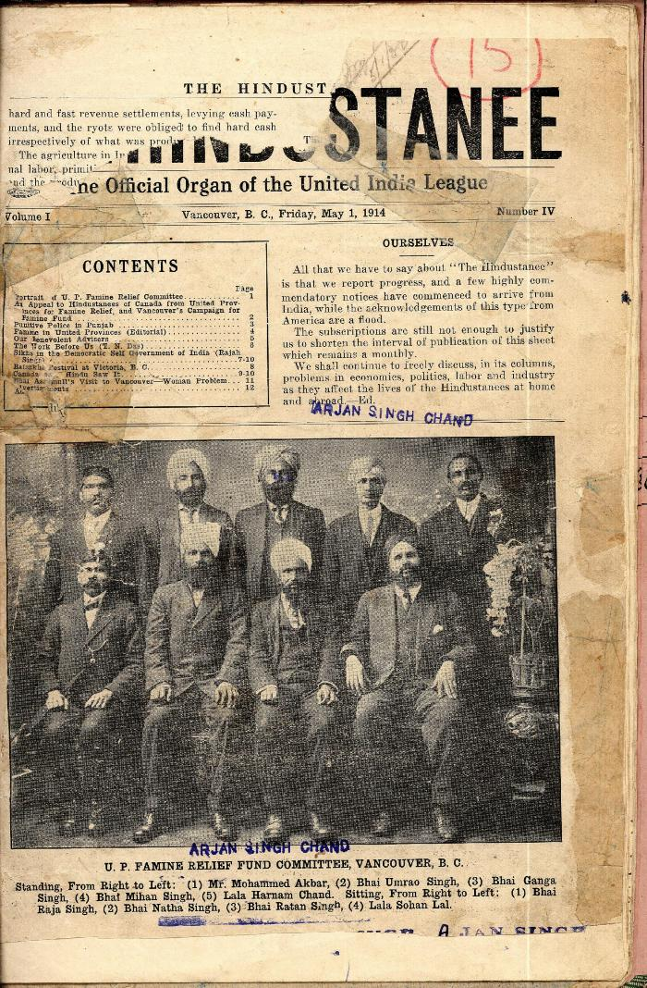
 | The Hindustanee. Vol. 1, no. IV (2021_07_2047) | Taken from a scrapbook created by Arjan Singh Chand.
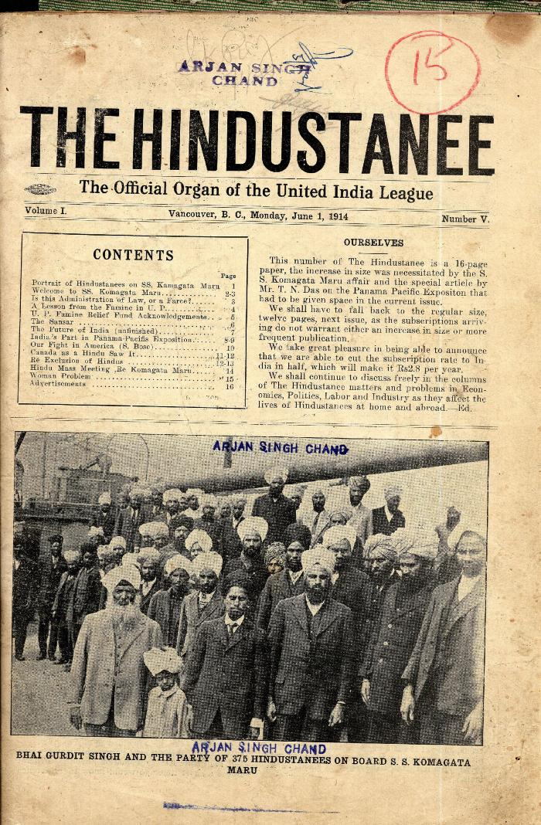
 | The Hindustanee. Vol. 1, no. V (2021_07_2069) | Taken from a scrapbook created by Arjan Singh Chand.
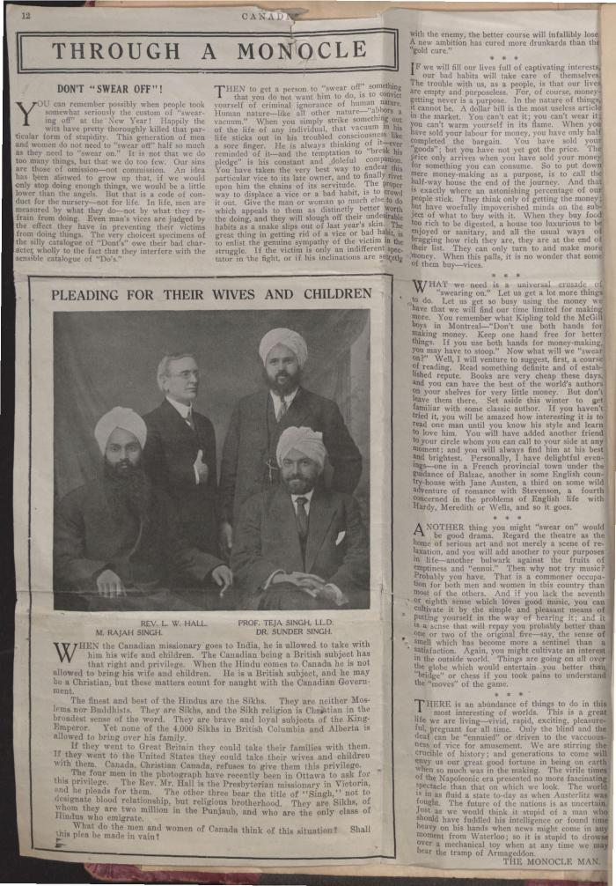
 | [Komagata Maru scrapbook] (2021_07_2181) | This scrapbook contains newspaper clippings related to the Komagata Maru incident, collected by Arjan Singh Chand.
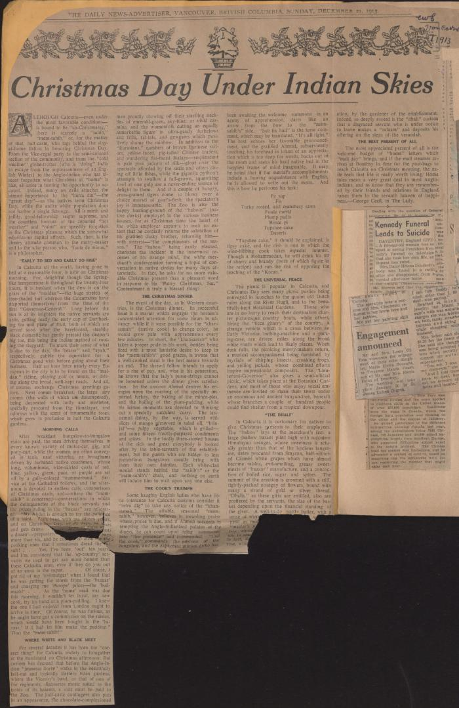
 | [1914 scrapbook] (2021_07_2227) | This scrapbook contains newspaper clippings collected by Arjan Singh Chand.
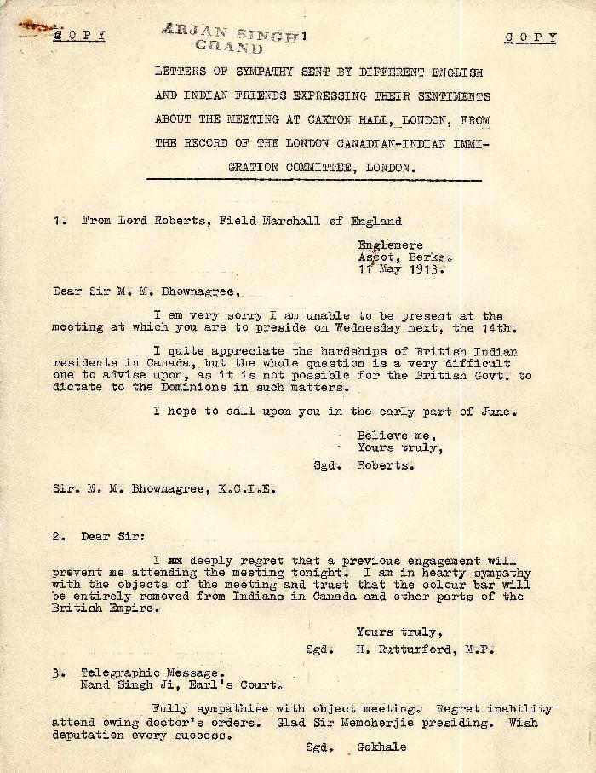
 | Letters of sympathy sent by different English and Indian friends expressing their sentiments about the meeting at Caxton Hall, London, from the record of the London Canadian-Indian Immigration Committee, London (2021_07_2246) | This is a typed copy of item ASC_0076-0001-ASC_0076-0017.
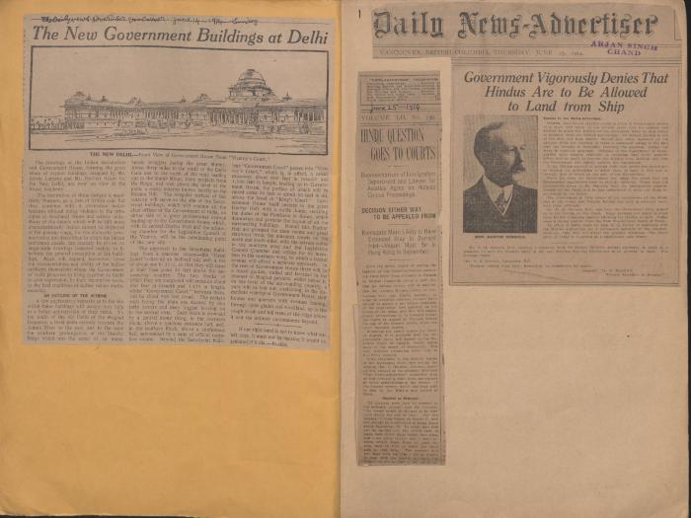 | [1914 scrapbook] (2021_07_2291) | This scrapbook contains newspaper clippings collected by Arjan Singh Chand.
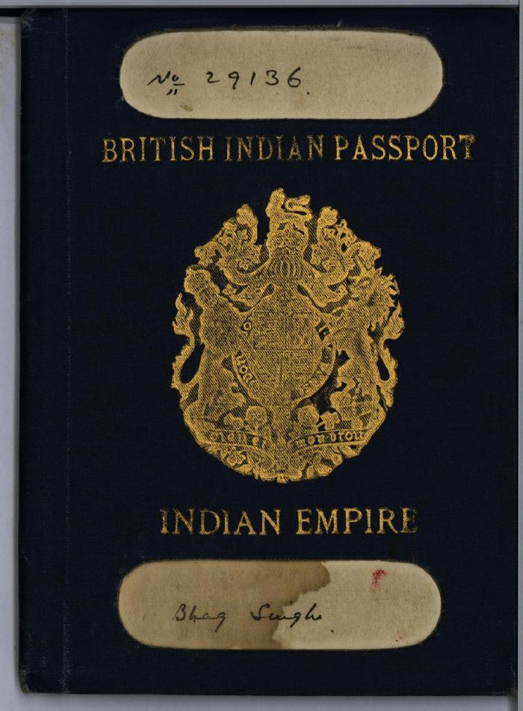
 | [Bhag Singh] British Indian passport (2021_07_5856)
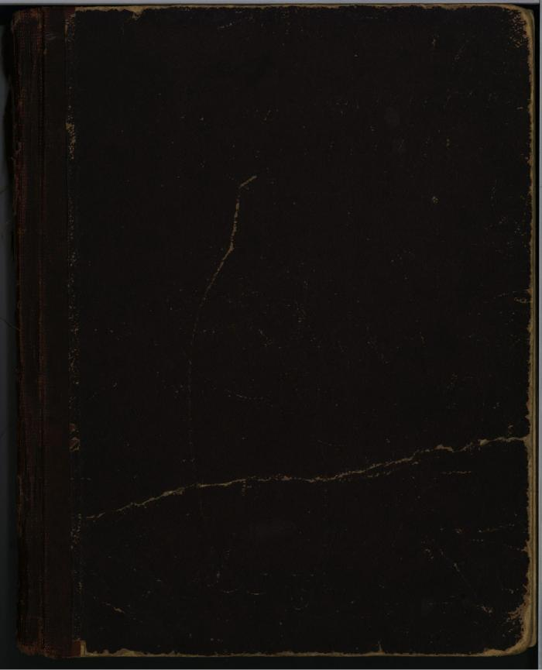
 | [Diary : United India Home Rule League of Canada and the Hindustani Swaraj Sabha] (2021_07_5956)
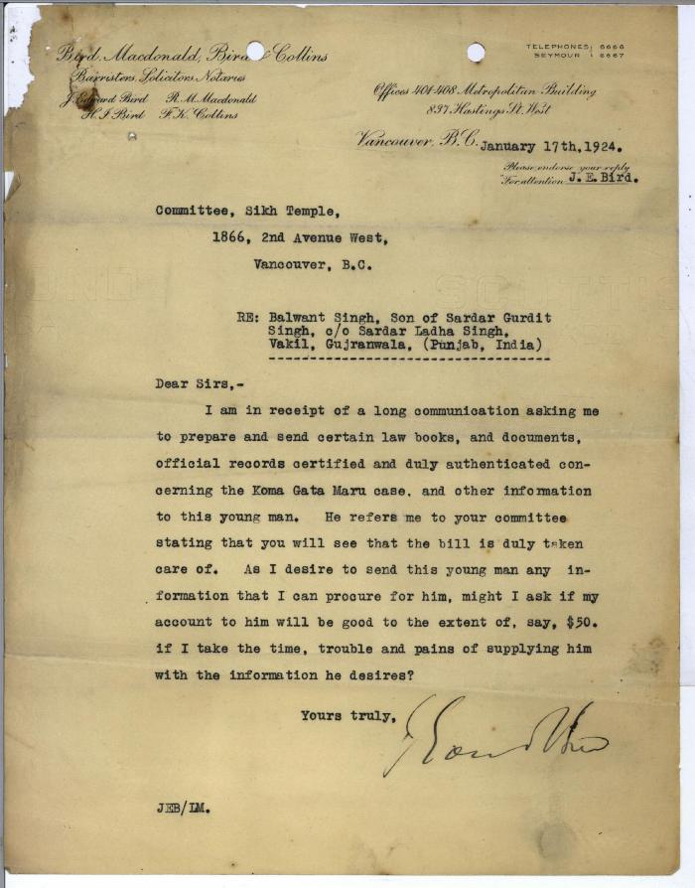
 | [Letters from J. Edward Bird of Bird, Macdonald, Bird & Collins to Committee, Sikh Temple and Khalsa Diwan Society, 1866 2nd Avenue West, Vancouver, B.C. re: request from Balwant Singh, son of Sardar Gurdit Singh, and monies owed from the Society] (2021_07_5966)
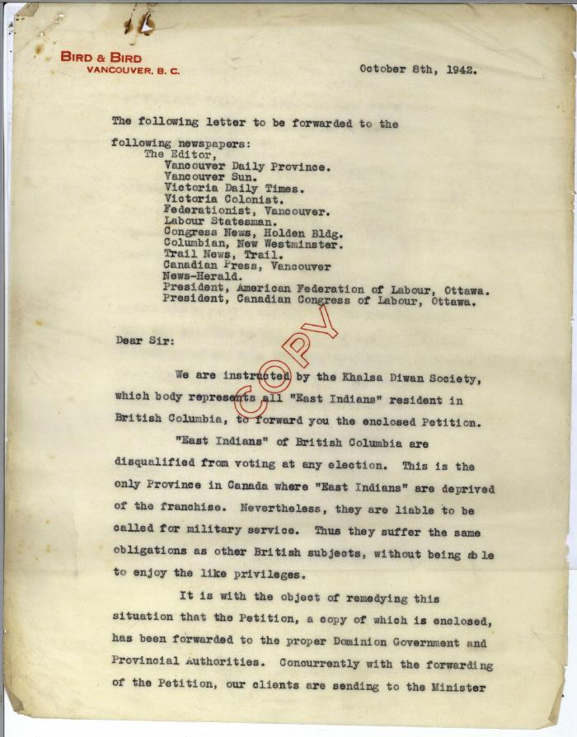
 | [Letter from Edward I. Bird of Bird & Bird regarding petition of the Khalsa Diwan Society for the franchise]. Page 1 (2021_07_5969)
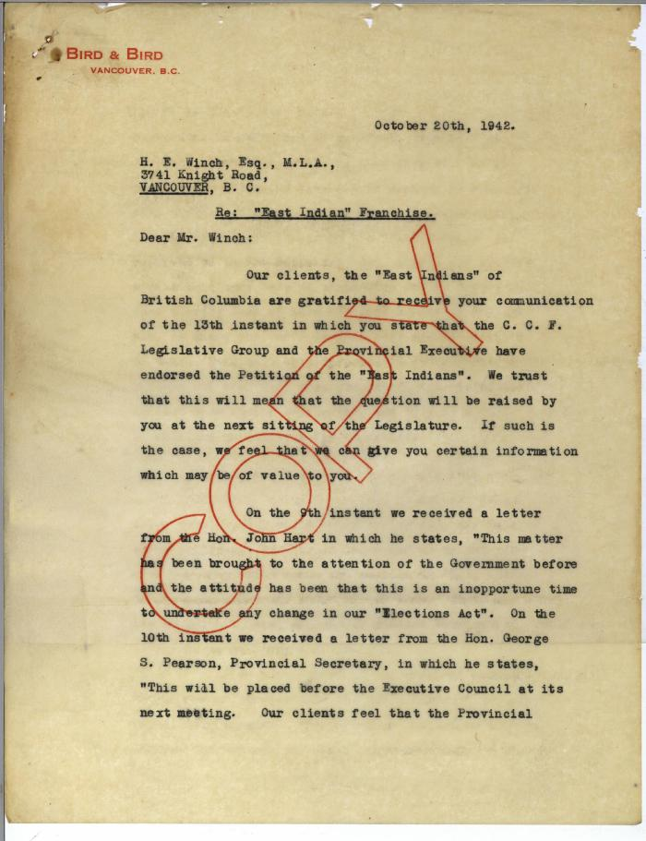
 | [Letter of Edward I. Bird of Bird & Bird to H.E. Winch, Esq., M.L.A. re: "East Indian" franchise] (2021_07_5974)
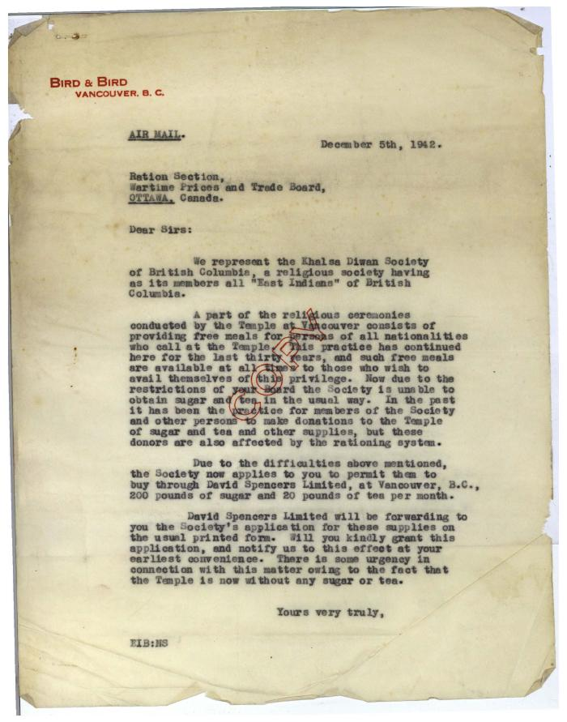
 | [Letter from Edward I. Bird of Bird & Bird to the Ration Section of the Wartime Prices and Trade Board re: sugar and tea rations for the Khalsa Diwan Society of British Columbia] (2021_07_5976)
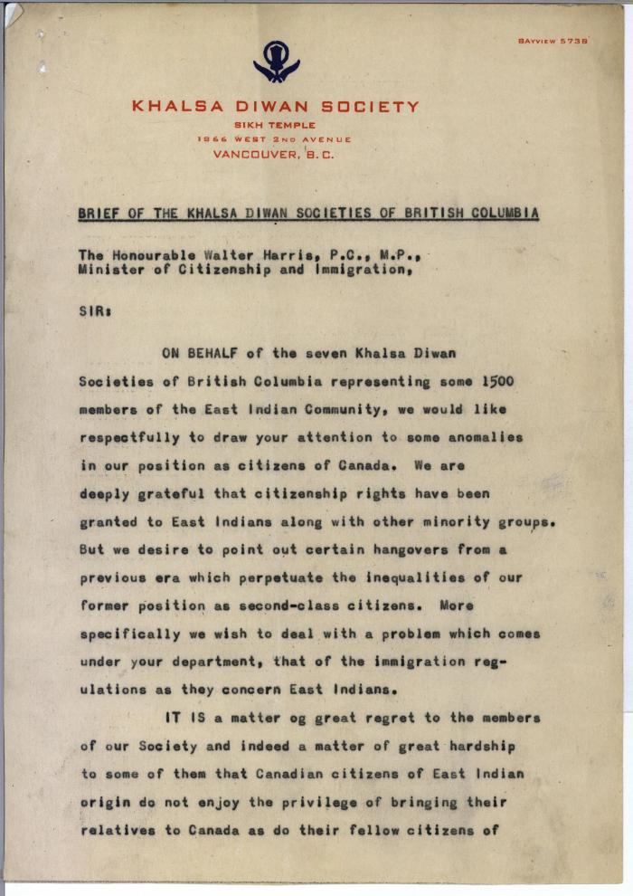
 | Brief of the Khalsa Diwan Societies of British Columbia (2021_07_5985)
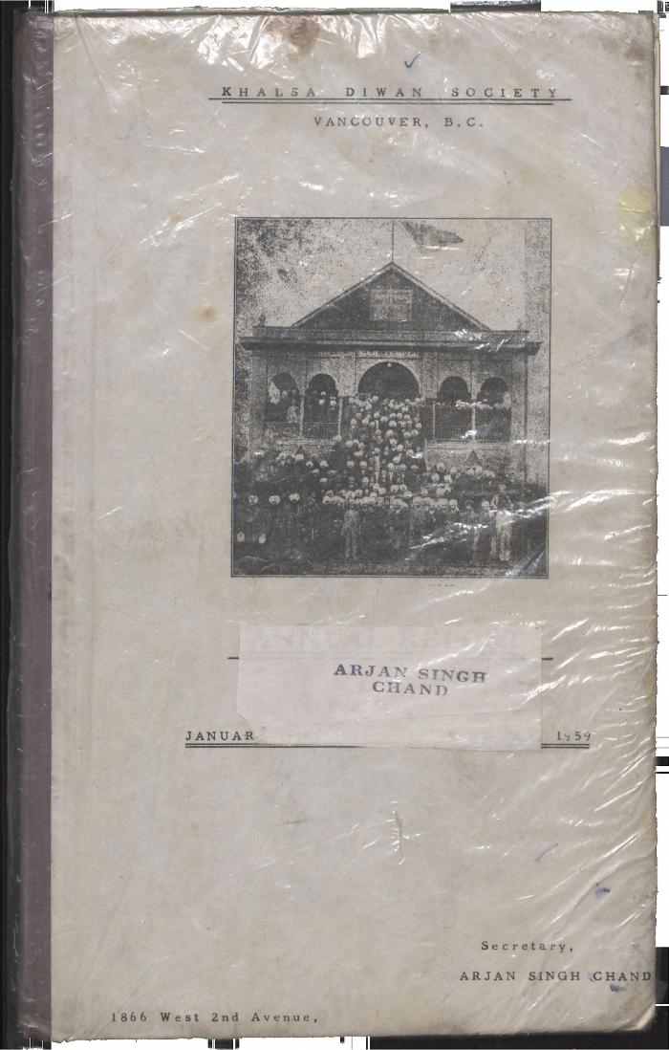
 | Khalsa Diwan Society [Diary], Vancouver, B.C. (2021_07_8876) | The Diary contains information on the activities of the Vancouver Khalsa Diwan Society between 1906 and 1924, as recorded by Secretary Arjan Singh Chand. It also contains a listing of the passengers of the Komagata Maru.,ਇਸ ਡਾਇਰੀ ਵਿੱਚ ਵੈਨਕੂਵਰ ਖਾਲਸਾ ਦੀਵਾਨ ਸੁਸਾਇਟੀ ਦੀਆਂ 1906 ਅਤੇ 1924 ਵਿਚਕਾਰ ਕਾਰਵਾਈਆਂ ਬਾਰੇ ਜਾਣਕਾਰੀ ਦਿੱਤੀ ਗਈ ਹੈ, ਜੋ ਕਿ ਸਕੱਤਰ ਅਰਜਨ ਸਿੰਘ ਚੰਦ ਵਲੋਂ ਬਿਆਨੀ ਗਈ ਹੈ। ਇਸ ਵਿੱਚ ਕਾਮਾਗਾਟਾ ਮਾਰੂ ਮੁਸਾਫਰਾਂ ਦੀ ਸੂਚੀ ਵੀ ਦਿੱਤੀ ਗਈ ਹੈ।;ਇਸ ਡਾਇਰੀ ਵਿੱਚ ਵੈਨਕੂਵਰ ਖਾਲਸਾ ਦੀਵਾਨ ਸੁਸਾਇਟੀ ਦੀਆਂ 1906 ਅਤੇ 1924 ਵਿਚਕਾਰ ਕਾਰਵਾਈਆਂ ਬਾਰੇ ਜਾਣਕਾਰੀ ਦਿੱਤੀ ਗਈ ਹੈ, ਜੋ ਕਿ ਸਕੱਤਰ ਅਰਜਨ ਸਿੰਘ ਚੰਦ ਵਲੋਂ ਬਿਆਨੀ ਗਈ ਹੈ। ਇਸ ਵਿੱਚ ਕਾਮਾਗਾਟਾ ਮਾਰੂ ਮੁਸਾਫਰਾਂ ਦੀ ਸੂਚੀ ਵੀ ਦਿੱਤੀ ਗਈ ਹੈ।
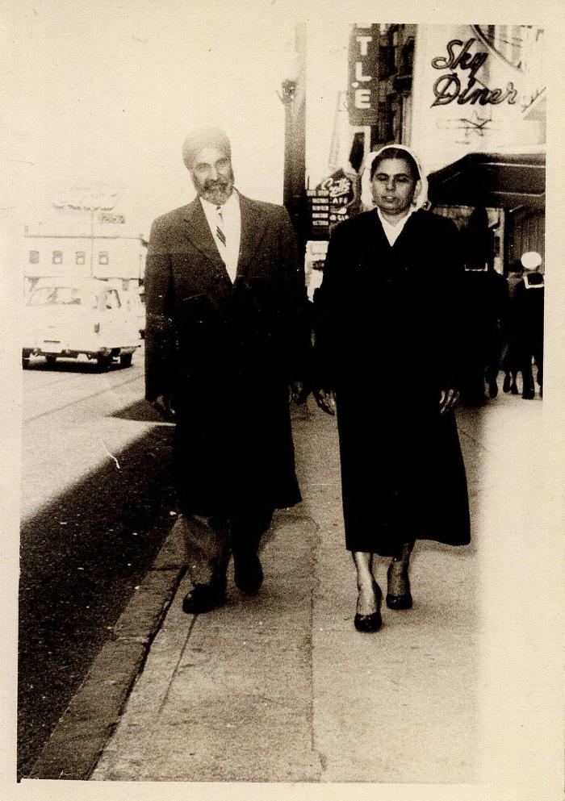
 | [Arjan Singh Chand and Chand Kaur Chand] (2021_07_10283)
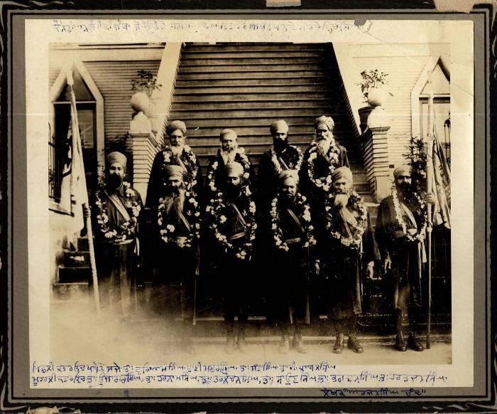 | [Men in military dress in front of 2nd Avenue Temple, Vancouver] (2021_07_10284) | There is an inscription in Punjabi on the front
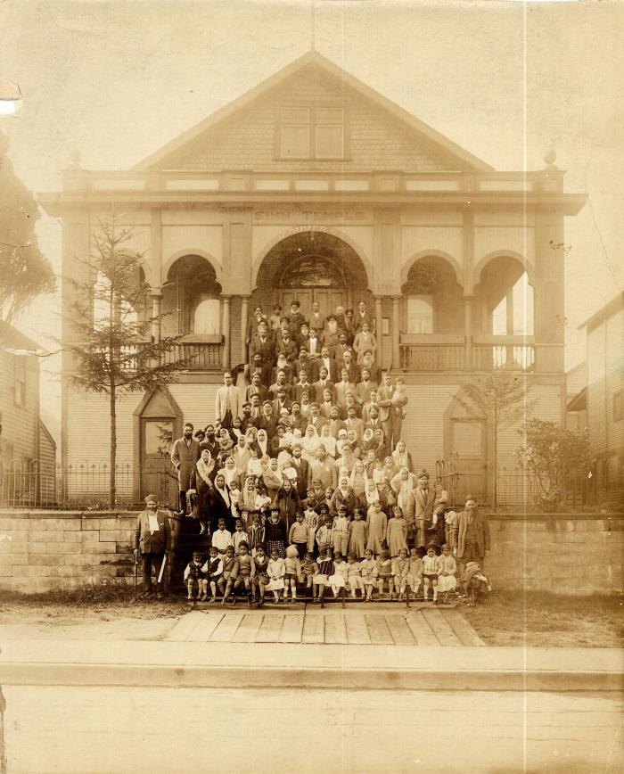
 | [Group of families on the steps of 2nd Avenue Temple, Vancouver] (2021_07_10285)
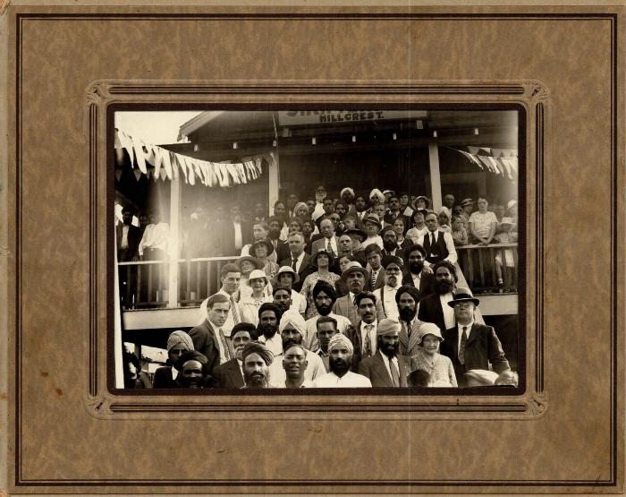 | [Group on the steps of Hillcrest Sikh Temple] (2021_07_10286)
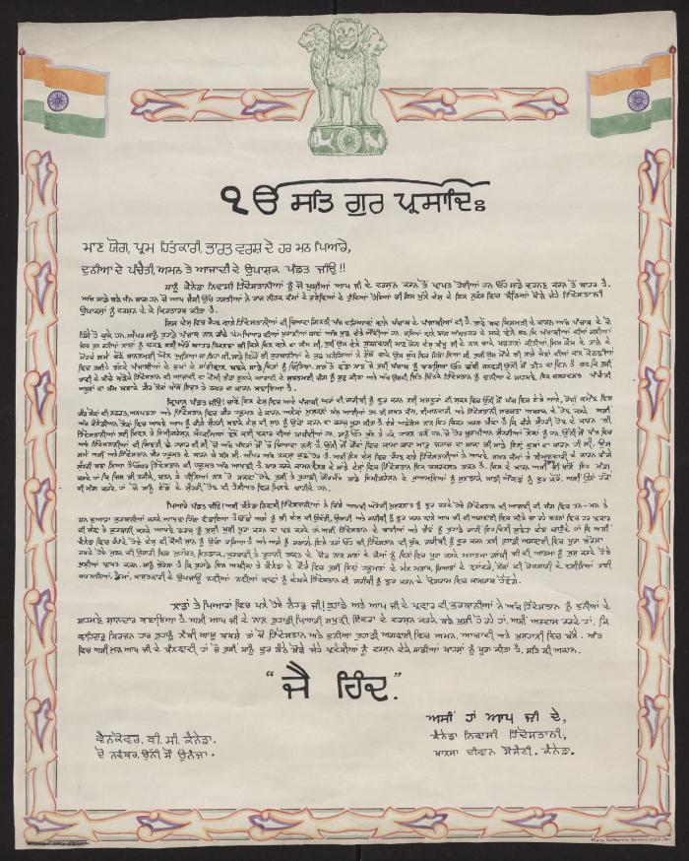
 | [Hand painted poster of Punjabi hymn or prayer, made by Arjan Singh Chand to present to Nehru] (2021_07_10287)
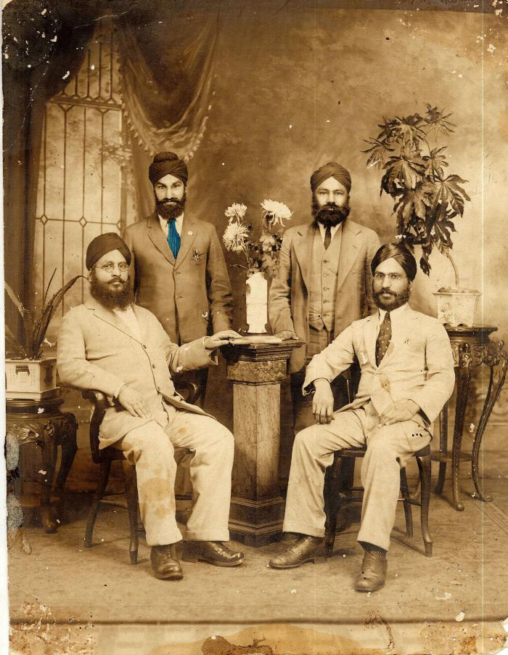
 | [Family portrait of four men] (2021_07_10288)
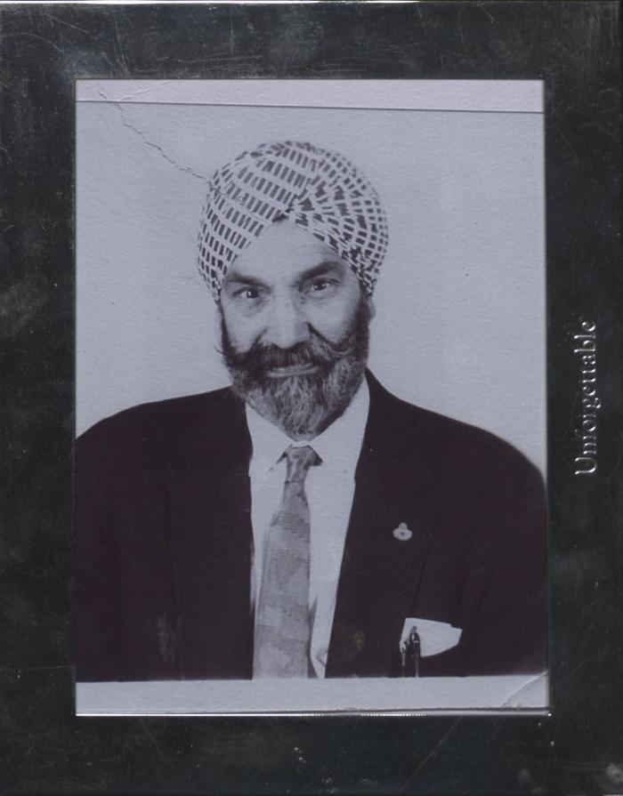
 | [Arjan Singh Chand] (2021_07_10289)

 | Khalsa Diwan Society [Diary], Vancouver, B.C. [: Volume 1 - English translation] (2021_07_10918) | The diary, volume one of two volumes, contains information on the activities of the Vancouver Khalsa Diwan Society between 1906 and 1924, as recorded by Secretary Arjan Singh Brar (Chand).
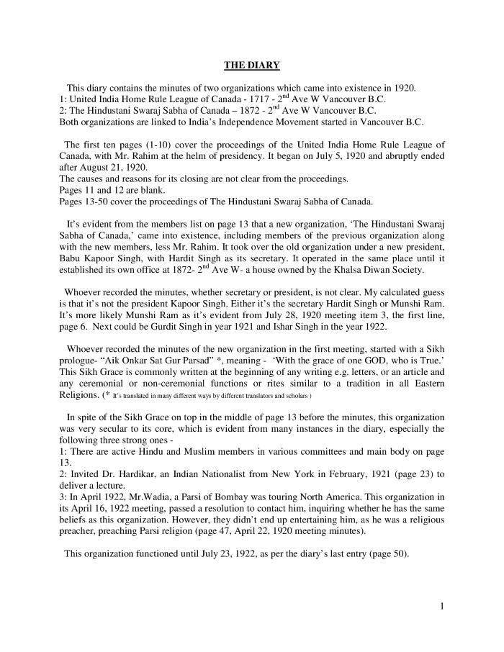
 | [Diary : United India Home Rule League of Canada and the Hindustani Swaraj Sabha - English translation] (2021_07_10919) | English translation of [Diary : United India Home Rule League of Canada and the Hindustani Swaraj Sabha], containing the minutes of two organizations which came into existence in 1920 in Vancouver: the United India Home Rule League of Canada and the Hindustani Swaraj Sabha of Canada. Both organizations are linked to India's Independence movement started in Vancouver, B.C.

